Zetawerte
Zetawerte

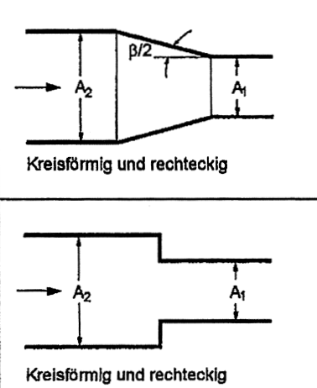
Übergang gross auf klein |  | A1/A2
 | β (°) | 0,1 | 0,2 | 0,3 | 0,4 | 0,5 | 0,6 | 0,7 | 0,8 | 0,9 | 1,0
 | ≤ 10 | 0 | 0 | 0 | 0 | 0 | 0 | 0 | 0 | 0 | 0
 | 20 | 0.01 | 0.01 | 0.01 | 0.01 | 0.01 | 0.01 | 0 | 0 | 0 | 0
 | 30 | 0.02 | 0.02 | 0.02 | 0.02 | 0.01 | 0.01 | 0.01 | 0.01 | 0.01 | 0
 | 40 | 0.03 | 0.03 | 0.03 | 0.03 | 0.02 | 0.02 | 0.02 | 0.01 | 0.01 | 0
 | 50 | 0.05 | 0.05 | 0.05 | 0.04 | 0.04 | 0.03 | 0.03 | 0.02 | 0.01 | 0
 | 60 | 0.07 | 0.07 | 0.06 | 0.06 | 0.05 | 0.04 | 0.04 | 0.03 | 0.01 | 0

 |  | A1/A2
 | . | 0 | 0.2 | 0.4 | 0.5 | 0.6 | 0.7 | 0.8 | 1 | ζ′ |  | Brechnung
 | 1 | 0.5 | 0.4 | 0.3 | 0.25 | 0.2 | 0.15 | 0.1 | 0 | 0.5 |  | Kante | 1
 | 2 | 0.2 | 0.16 | 0.12 | 0.1 | 0.08 | 0.06 | 0.04 | 0 | 0.2 |  | A1 | 0.125
 | 3 | 0.12 | 0.1 | 0.07 | 0.06 | 0.05 | 0.04 | 0.02 | 0 | 0.12 |  | A2 | 0.25
 | 4 | 0.03 | 0.02 | 0.02 | 0.02 | 0.01 | 0.01 | 0.01 | 0 | 0.03 |  | Summe | 0.125

 | 1= scharfe Kante |  | 2= gebrochene Kante |  | 3= gerundete Kante |  | 4= glatte, gute Abrundung

